Feuil2
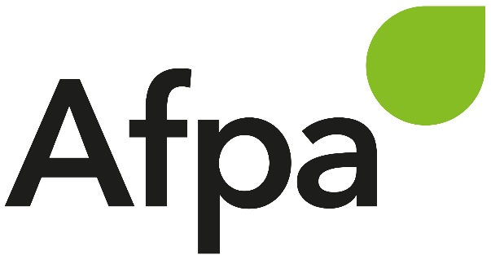
 |  |  |  |  | PROGRAMME HEBDOMADAIRE DE TRAVAIL (des activités réalisées à distance)
 |  |  |  |  | formation : | DWWM
 |  |  |  |  | offre n° :
 |  |  |  |  | nom/prenom stagiaire : | BOUNAR RIDA

Mois | N° Semaine | Jour | Nom de la séquence | ACTIVITE A REALISER |  |  |  |  | CONSIGNES DE REALISATION |  |  |  | Accompagnement
 |  |  |  |  |  |  |  |  | Ressources à consulter |  | Par quel moyen je rends le travail | Mode de correction
 |  |  |  | Nom de la séance | Nom du travail à rendre, attendus par le formateur : Schéma, Exercice, TP, QCM, synthèse, ... | Nb livrables attendus | Durée | Date à laquelle le travail est fait | Nom des ressources à utiliser ou intitulés de l'UA si toutes ressources concernées | Où se trouvent les ressources
Juin | 25 |  |  | Code igniter | démarrage |  |  | 2021-06-25 | nCode/web | Github | Github |  | Fodé FADIKA / Marion BRUSADELLI
 |  |  |  | Code igniter | les URLs |  |  | 2021-06-25 | nCode/web | Github | GitHub |  | Fodé FADIKA / Marion BRUSADELLI
 |  |  |  | Code igniter | le découpage Vue |  |  | 2021-06-25 | nCode/web | Github | GitHub |  | Fodé FADIKA / Marion BRUSADELLI
 |  |  |  | Code igniter | la BDD |  |  | 2021-06-25 | nCode/web | Github | GitHub
 |  |  |  | Code igniter | les formulaires |  |  | 2021-06-25 | nCode/web | GitHub | GitHub |  | Fodé FADIKA / Marion BRUSADELLI
 |  |  |  | Code igniter | les modèles |  |  | 2021-06-25 | nCode/web | Github | GitHub |  | Fodé FADIKA / Marion BRUSADELLI
 |  |  |  | Code igniter | la sécurité |  |  | 2021-06-25 | nCode/web | Github | GitHub |  | Fodé FADIKA / Marion BRUSADELLI
 |  |  |  | Code igniter | les sessions |  |  | 2021-06-25 | nCode/web | Github | GitHub |  | Fodé FADIKA / Marion BRUSADELLI
 |  |  |  | Code igniter | le panier |  |  | 2021-06-25 | nCode/web | Github | GitHub |  | Fodé FADIKA / Marion BRUSADELLI

